Sheet1
《价格清单（栾川山水文苑S1地块项目地下车库地坪漆及交通设施工程）》
序号 | 名称 | 简图 | 规格 (mm) | 单位 | 工程量 | 第一次完成工程量 | 第二次完成工程量 | 第三次完成工程量 | 不含税综合单价 | 含税 9 %综合单价 | 金额 | 第一次产值 | 第二次产值 | 第三次产值 | 备注

一、标线部分
1 | 直行箭头 | 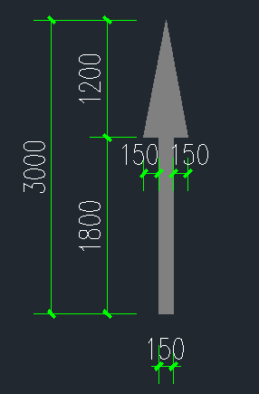 | 长3000mm | 个 | 31 |  |  | 5 | 27.52 | 30.00 | 929.90 |  |  | 149.984 | 采用白色环氧冷涂划线，漆面平整，光洁
2 | 直行左右转 | 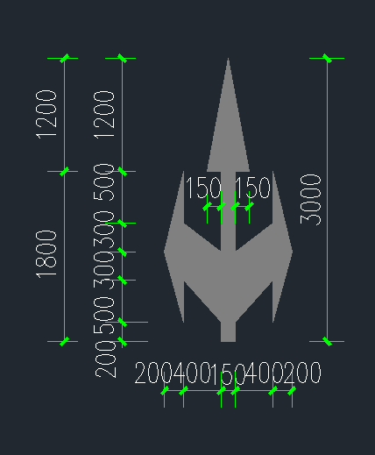 | 长3000mm | 个 | 12 |  |  | 2 | 27.52 | 30.00 | 359.96 |  |  | 59.9936 | 采用白色环氧冷涂划线，漆面平整，光洁
3 | 掉头箭头 | 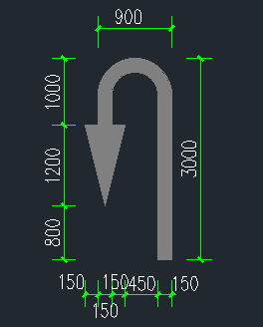 | 长3000mm | 个 | 22 |  |  | 5 | 27.52 | 30.00 | 659.93 |  |  | 149.984 | 采用白色环氧冷涂划线，漆面平整，光洁
4 | 直行右转 | 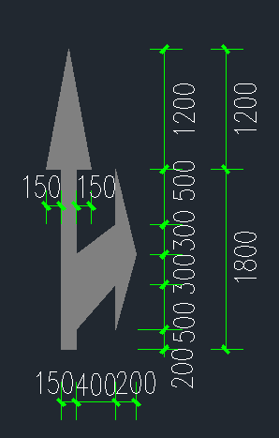 | 长3000mm | 个 | 12 |  |  | 2 | 27.52 | 30.00 | 359.96 |  |  | 59.9936 | 采用白色环氧冷涂划线，漆面平整，光洁
5 | 直行左转 | 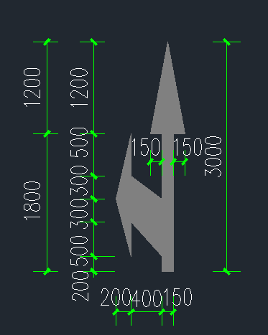 | 长3000mm | 个 | 13 |  |  | 2 | 27.52 | 30.00 | 389.96 |  |  | 59.9936 | 采用白色环氧冷涂划线，漆面平整，光洁
6 | 左转箭头 | 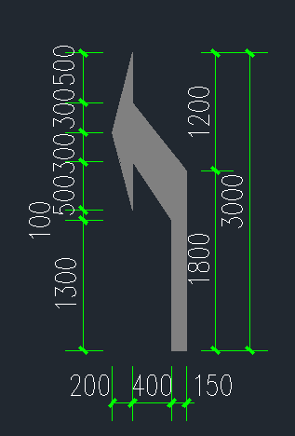 | 长3000mm | 个 | 6 |  |  | 1 | 27.52 | 30.00 | 179.98 |  |  | 29.9968 | 采用白色环氧冷涂划线，漆面平整，光洁
7 | 右转箭头 | 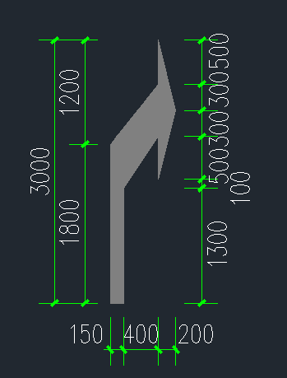 | 长3000mm | 个 | 7 |  |  | 1 | 27.52 | 30.00 | 209.98 |  |  | 29.9968 | 采用白色环氧冷涂划线，漆面平整，光洁
8 | 左右转箭头 | 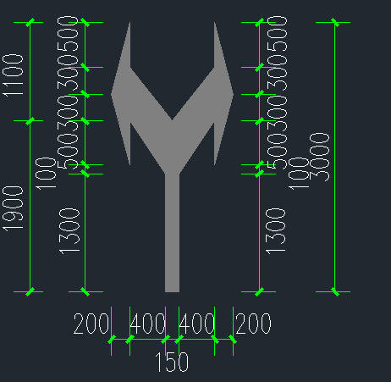 | 长3000mm | 个 | 20 |  |  | 5 | 27.52 | 30.00 | 599.94 |  |  | 149.984 | 采用白色环氧冷涂划线，漆面平整，光洁
9 | 车位导向 | 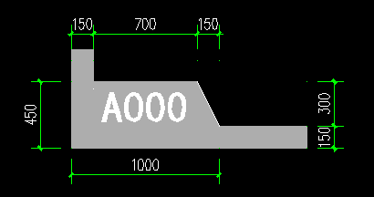 | 450*1000mm | 个 | 890 |  |  | 192 | 9.17 | 10.00 | 8895.82 |  |  | 1919.0976 | 采用冷涂标线，漆面平整，光洁
10 | 标准车位线 |  | 线宽100（2400*5100mm） | 个 | 8 |  |  | 0 | 27.52 | 30.00 | 239.97 |  |  | 0 | 采用冷涂标线，漆面平整，光洁
11 | 标准车位线 |  | 线宽100（2400*5300mm） | 个 | 599 |  |  | 105 | 27.52 | 30.00 | 17968.08 |  |  | 3149.664 | 采用冷涂标线，漆面平整，光洁
12 | 微型车位线 |  | 线宽100（1800*3500mm） | 个 | 44 |  |  | 16 | 25.69 | 28.00 | 1232.09 |  |  | 448.0336 | 采用冷涂标线，漆面平整，光洁
13 | 微型车位线 |  | 线宽100（2200*4300mm） | 个 | 48 |  |  | 3 | 25.69 | 28.00 | 1344.10 |  |  | 84.0063 | 采用冷涂标线，漆面平整，光洁
14 | 加宽车位线 |  | 线宽100（2800*5100mm） | 个 | 3 |  |  | 0 | 32.00 | 34.88 | 104.64 |  |  | 0 | 采用冷涂标线，漆面平整，光洁
15 | 加宽车位线 |  | 线宽100（2800*5300mm） | 个 | 3 |  |  | 0 | 32.00 | 34.88 | 104.64 |  |  | 0 | 采用冷涂标线，漆面平整，光洁
16 | 加长车位线 |  | 线宽100（2400*5900mm） | 个 | 52 |  |  | 15 | 32.00 | 34.88 | 1813.76 |  |  | 523.2 | 采用冷涂标线，漆面平整，光洁
17 | 侧方加长车位线 |  | 线宽100（2400*6000mm） | 个 | 10 |  |  | 4 | 32.00 | 34.88 | 348.80 |  |  | 139.52 | 采用冷涂标线，漆面平整，光洁
18 | 加长加宽车位线 |  | 线宽100（2800*5900mm） | 个 | 6 |  |  | 1 | 40.00 | 43.60 | 261.60 |  |  | 43.6 | 采用冷涂标线，漆面平整，光洁
19 | 超长车位线 |  | 线宽100（2400*7000mm） | 个 | 1 |  |  | 1 | 45.00 | 49.05 | 49.05 |  |  | 49.05 | 采用冷涂标线，漆面平整，光洁
20 | 超长车位线 |  | 线宽100（2400*7500mm） | 个 | 34 |  |  | 11 | 45.00 | 49.05 | 1667.70 |  |  | 539.55 | 采用冷涂标线，漆面平整，光洁
21 | 超长加宽车位线 |  | 线宽100（2800*7500mm） | 个 | 11 |  |  | 3 | 50.00 | 54.50 | 599.50 |  |  | 163.5 | 采用冷涂标线，漆面平整，光洁
22 | 无障碍车位线 |  | 线宽100(2400+1200)*5300mm) | 个 | 4 |  |  | 2 | 45.00 | 49.05 | 196.20 |  |  | 98.1 | 采用冷涂标线，漆面平整，光洁
23 | 子母车位线 |  | 线宽100（2400*9400mm） | 个 | 8 |  |  | 0 | 55.00 | 59.95 | 479.60 |  |  | 0 | 采用冷涂标线，漆面平整，光洁
24 | 子母车位线 |  | 线宽100（2400*9800mm） | 个 | 3 |  |  | 0 | 55.00 | 59.95 | 179.85 |  |  | 0 | 采用冷涂标线，漆面平整，光洁
25 | 子母车位线 |  | 线宽100（2400*10200mm） | 个 | 10 |  |  | 1 | 55.00 | 59.95 | 599.50 |  |  | 59.95 | 采用冷涂标线，漆面平整，光洁
26 | 子母车位线 |  | 线宽100（2400*10600mm） | 个 | 46 |  |  | 30 | 60.00 | 65.40 | 3008.40 |  |  | 1962 | 采用冷涂标线，漆面平整，光洁
27 | 人行斑马线 | 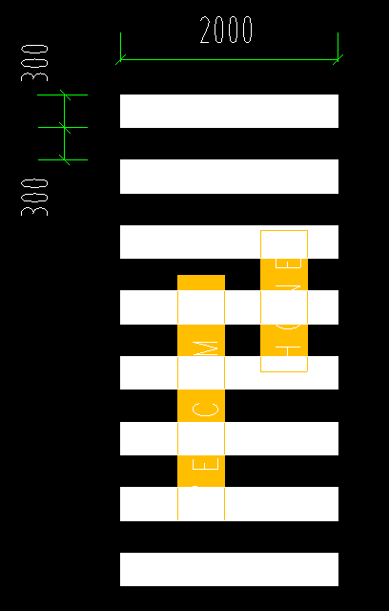 | 宽2000mm | 组 | 45 |  |  | 11 | 165.00 | 179.85 | 8093.25 |  |  | 1978.35 | 采用冷涂标线，漆面平整，光洁
28 | 车道边缘线 |  | 线宽150mm | m | 3477.64 |  |  | 736 | 4.59 | 5.00 | 17398.98 |  |  | 3682.2816 | 采用冷涂标线，漆面平整，光洁
29 | 车道中心线 |  | 线宽150mm | m | 1396.84 |  |  | 222.9 | 4.59 | 5.00 | 6988.53 |  |  | 1115.19099 | 采用冷涂标线，漆面平整，光洁
30 | 小计（元） |  |  |  |  |  |  |  |  |  | 75263.68 |  |  | 16645.02
二、反光标牌部分（均为单面）
1 | 导向标 |  | 1500*400*1.2mm | 面 | 26 |  |  | 8 | 64.22 | 70.00 | 1819.99 |  |  |  | 1.2mm厚高强度铝板，工程级反光膜；激光裁板，电脑割字，机械贴膜
2 | 车位吊牌 |  | 300* 200* 10mm | 面 | 890 |  |  | 192 | 27.52 | 30.00 | 26697.15
3 | 直行箭头 |  | Φ600*1.2mm | 面 | 30 |  |  |  | 55.05 | 60.00 | 1800.14 |  |  |  | 1.2mm厚高强度铝板，工程级反光膜；激光裁板，电脑割字，机械贴膜
4 | 三向箭头 |  | Φ600*1.2mm | 面 | 11 |  |  |  | 55.05 | 60.00 | 660.05 |  |  |  | 1.2mm厚高强度铝板，工程级反光膜；激光裁板，电脑割字，机械贴膜
5 | 直行右转 |  | Φ600*1.2mm | 面 | 11 |  |  |  | 55.05 | 60.00 | 660.05 |  |  |  | 1.2mm厚高强度铝板，工程级反光膜；激光裁板，电脑割字，机械贴膜
6 | 直行左转 |  | Φ600*1.2mm | 面 | 12 |  |  |  | 55.05 | 60.00 | 720.05 |  |  |  | 1.2mm厚高强度铝板，工程级反光膜；激光裁板，电脑割字，机械贴膜
7 | 左右转箭头 |  | Φ600*1.2mm | 面 | 19 |  |  |  | 55.05 | 60.00 | 1140.09 |  |  |  | 1.2mm厚高强度铝板，工程级反光膜；激光裁板，电脑割字，机械贴膜
8 | 右转箭头 |  | Φ600*1.2mm | 面 | 7 |  |  |  | 55.05 | 60.00 | 420.03 |  |  |  | 1.2mm厚高强度铝板，工程级反光膜；激光裁板，电脑割字，机械贴膜
9 | 左转箭头 |  | Φ600*1.2mm | 面 | 6 |  |  |  | 55.05 | 60.00 | 360.03 |  |  |  | 1.2mm厚高强度铝板，工程级反光膜；激光裁板，电脑割字，机械贴膜
10 | 掉头标牌 |  | Φ600*1.2mm | 面 | 22 |  |  |  | 55.05 | 60.00 | 1320.10 |  |  |  | 1.2mm厚高强度铝板，工程级反光膜；激光裁板，电脑割字，机械贴膜
11 | 出口指示标牌 |  | 600x400*1.2mm | 面 | 22 |  |  |  | 36.70 | 40.00 | 880.07 |  |  |  | 1.2mm厚高强度铝板，工程级反光膜；激光裁板，电脑割字，机械贴膜
12 | 出口指示标牌 |  | 600x400*1.2mm | 面 | 17 |  |  |  | 36.70 | 40.00 | 680.05 |  |  |  | 1.2mm厚高强度铝板，工程级反光膜；激光裁板，电脑割字，机械贴膜
13 | 出口指示标牌 |  | 600x400*1.2mm | 面 | 15 |  |  |  | 36.70 | 40.00 | 600.05 |  |  |  | 1.2mm厚高强度铝板，工程级反光膜；激光裁板，电脑割字，机械贴膜膜
14 | 掉头出口指示牌 |  | 600x400*1.2mm | 面 | 1 |  |  |  | 36.70 | 40.00 | 40.00 |  |  |  | 1.2mm厚高强度铝板，工程级反光膜；激光裁板，电脑割字，机械贴膜
15 | 单元楼栋指示牌 |  | 800x400*1.2mm | 面 | 45 |  |  |  | 50.00 | 54.50 | 2452.50 |  |  |  | 1.2mm厚高强度铝板，工程级反光膜；激光裁板，电脑割字，机械贴膜
16 | 电梯附墙牌 |  | 600x400*1.2mm | 面 | 44 |  |  |  | 36.70 | 40.00 | 1760.13 |  |  |  | 1.2mm厚高强度铝板，工程级反光膜；激光裁板，电脑割字，机械贴膜膜
17 | 楼梯附墙牌 |  | 600x400*1.2mm | 面 | 44 |  |  |  | 36.70 | 40.00 | 1760.13 |  |  |  | 1.2mm厚高强度铝板，工程级反光膜；激光裁板，电脑割字，机械贴膜膜
18 | 小计（元） |  |  |  |  |  |  |  |  |  | 43770.61
三、交通设施部分
1 | 橡胶护角器 |  |  | 个 | 1476 |  |  | 310 | 13.76 | 15.00 | 22140.00 |  |  | 4650.000713 | 采用优质橡胶制作
2 | 悬牌吊架 |  | 组焊件 | 根 | 218 |  |  | 5 | 11.01 | 12.00 | 2616.00 |  |  | 59.9999765 | 螺丝固定
3 | 广角镜 | 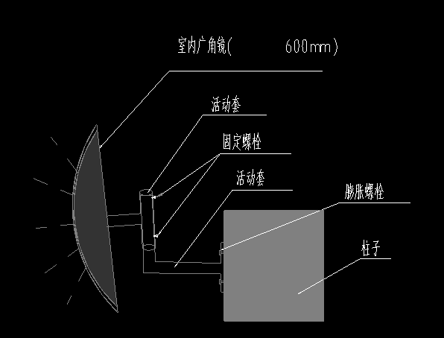 | 直径600mm | 面 | 20 |  |  |  | 165.14 | 180.00 | 3600.00 |  |  | 0 | 树脂防爆镜面，用膨胀螺栓在墙（柱）面固定
4 | 橡胶车轮定位器 | 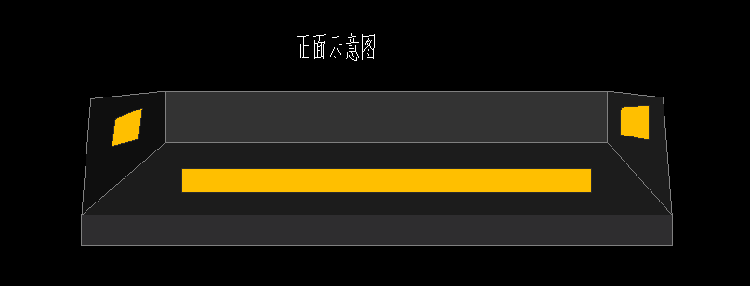 |  | 个 | 1380 |  |  | 384 | 32.11 | 35.00 | 48299.86 |  |  | 13439.9616 | 采用优质橡胶制作；膨胀螺丝固定
5 | 橡胶减速带 |  |  | m | 149.2 |  |  | 21.2 | 55.00 | 59.95 | 8944.54 |  |  | 1270.94 | 采用优质橡胶制作；膨胀螺丝固定
6 | 道钉 |  |  | 个 | 78 |  |  | 24 | 8.00 | 8.72 | 680.16 |  |  | 209.28 | abs工程塑料，双面反光，间距2000mm
7 | 反光轮廓标 |  |  | 个 | 78 |  |  | 24 | 8.00 | 8.72 | 680.16 |  |  | 209.28 | abs工程塑料，双面反光,安装高度距地面1000mm,间隔3000mm,安装在线形诱导标下方
8 | 反光防撞柱 |  | 1、磷化防腐，表面烤漆，工程级反光膜等 2、镀锌钢管规格：DN89*600*2.5mm 3、与地面法兰盘连接 4、其他 | 个 | 96 |  |  | 24 | 55.00 | 59.95 | 5755.20 |  |  | 1438.8 | 2.5厚焊接钢管,整体带镀锌,面涂黑黄相间反光漆
9 | 小计（元） |  |  |  |  |  |  |  |  |  | 92715.92 |  |  | 21278.26
四、地坪漆部分
1 | 无振动止滑坡道 | 1、基层表面打磨处理 2、界面剂2遍 3、批涂界面抗压层，施工平均厚度不小于3mm 4、划线放样，粘贴美纹纸 5、防滑阻尼层，施工平均厚度不小于3mm 6、滚涂绿色环氧面漆两遍 7、清理，表面养护等 |  | ㎡ | 569.64 |  |  | 210.00 | 70.00 | 76.30 | 43463.53 |  |  | 16023
2 | 固化剂地坪 (行车通道区域) | 1、混凝土基层清理，抹平压实，打磨，清除灰尘等 2、研磨至300目进行第一道固化剂施工（含量≥ 0.15kg/m2）； 3、研磨至500目进行第二道固化剂施工（含量≥ 0.15kg/m2）； 4、最终需研磨抛光至至少2000目； 5、施工后抛光、养护等综合考虑 6、其他 |  | ㎡ | 8541.71 |  |  | 5347.07 | 13.76 | 15.00 | 128125.67 |  |  | 80206.062298
3 | 环氧地坪 (停车位区域) 橘色 | 1、混凝土基层清理，抹平压实，打磨，清除灰尘等 2、1.2mm厚环氧树脂地坪漆底漆滚涂一道、中涂批涂、面漆滚涂两道等（底漆不低于0. 2kg/平米，中涂不低于0.46kg/ 平米，面漆0. 3kg/ 平米） 3、颜色综合考虑 |  | ㎡ | 27949.67 |  |  | 4385.43 | 25.00 | 27.25 | 761628.51 |  |  | 119502.9675
4 | 环氧地坪 (设备间区域) 灰色 | 1、混凝土基层清理，抹平压实，打磨，清除灰尘等 2、1. 2mm 厚环氧树脂地坪漆底漆滚涂一道、中涂批涂、面漆滚涂两道等（底漆不低于0. 2kg/平米，中涂不低于0.46kg/ 平米，面漆0. 3kg/ 平米） 3、颜色综合考虑 |  | ㎡ | 2274.47 |  |  |  | 25.00 | 27.25 | 61979.31 |  |  | 0
5 | 垫层 | 1、80mm厚C30细石混凝土地面、运输、浇筑、振捣、养护、压光 2、砼强度等级C30内配Φ4@(150-160)双向钢筋网片 3、地面基层处理、缩缝、施工缝设置，机械锯缝 4、综合考虑骨料大小 5、其他 |  | ㎡ | 39335.49 | 10000 | 7000 |  | 56.70 | 61.80 | 2431051.29 | 618030.00 | 432621 | 0 | 地坪c30调整c25
6 | 小计（元） |  |  |  |  |  |  |  |  |  | 3426248.31 | 618030.00 | 432621.00 | 215732.03
五、墙柱面喷涂部分
1 | 柱面色带 （颜色可调换） |  | 800mm高 | ㎡ | 232.8 |  |  | 153.12 | 16.00 | 17.44 | 4060.03 |  |  | 2670.4128
2 | 墙面色带 （颜色可调换） |  | 800mm高 | ㎡ | 4034.43 |  |  | 947.8 | 16.00 | 17.44 | 70360.46 |  |  | 16529.632
3 | 门厅色带 （颜色可调换） |  | 1850mm高 | ㎡ | 487.85 |  |  | 107.95 | 16.00 | 17.44 | 8508.10 |  |  | 1882.6044
4 | 坡道色带 （颜色可调换） |  | 800mm高 | ㎡ | 126.78 |  |  | 126.80 | 16.00 | 17.44 | 2211.04 |  |  | 2211.392
5 | 地下室墙柱面标识 |  |  | 个 | 2828 |  |  | 334 | 9.17 | 10.00 | 28280.00 |  |  | 3339.9996627 | 墙、柱、门厅、坡道标识
6 | 踢脚线 |  | 150mm高 | m | 5841.72 |  |  | 1332.15 | 3.50 | 3.82 | 22286.16 |  |  | 5082.15225
7 | 小计（元） |  |  |  |  |  |  |  |  |  | 135705.80 |  |  | 31716.19
六、排水沟部分
1 | 排水沟角钢支架 |  | L30*50*4镀锌角钢、预埋件 | m | 70.96 |  |  |  | 45.87 | 50.00 | 3548.20 |  |  |  | 参05J927-1，P47
2 | 排水沟盖板 |  | 570*25铸铁篦子板 | m | 34.78 |  |  |  | 133.00 | 144.97 | 5042.35 |  |  |  | 铁篦子板，排水沟宽度300mm(参图集12YJ1-124页做法5，排水沟宽300mm)
3 | 小计（元） |  |  |  |  |  |  |  |  |  | 8590.55
七：合计（元） |  |  | （一）+（二）+（三）+（四）+（五）+（六） |  |  |  |  |  |  |  | 3782294.85 |  |  | 285371.51
说明：本工程采用含税固定综合单价包干，各分项含税固定综合单价应包括但不限于人工费、材料费、机械费、安装费、措施费、窝工费、按合同工期的赶工费、水电费、垃圾清运费、材料检测检验费、规费、安全文明施工费、扬尘治理增加费、疫情增加费、成品保护、管理费、利润、税金（增值税专用发票）、垫资利息、检查验收、质保期服务等所需全部费用。

